Sheet
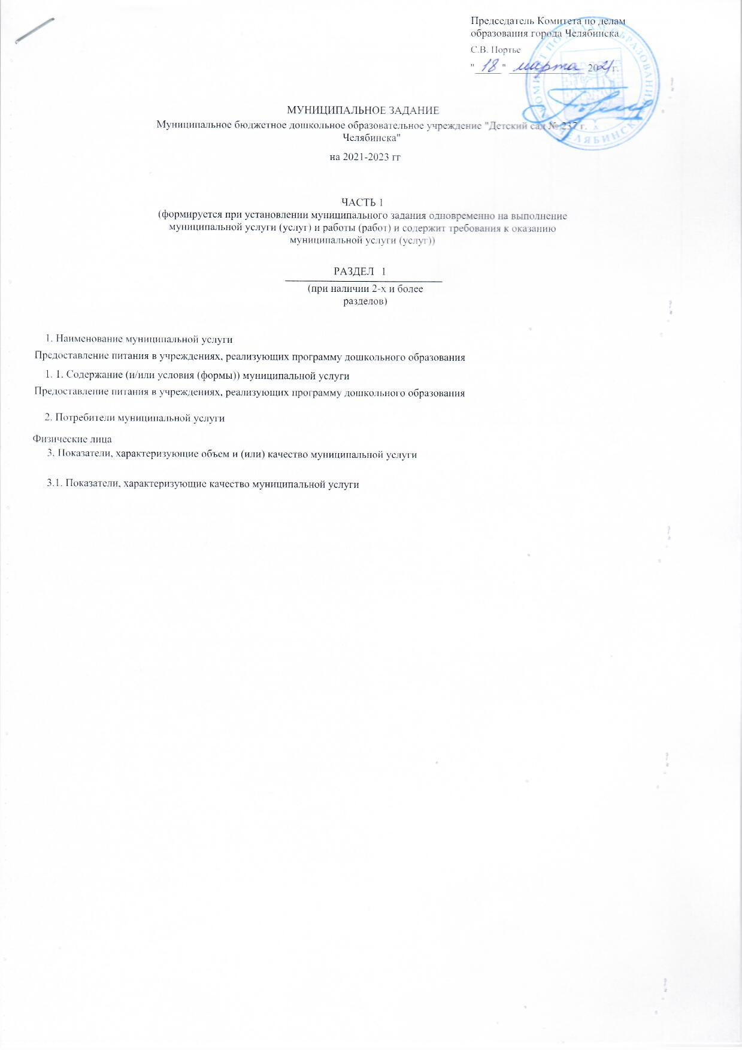
 |  |  |  |  |  |  |  |  |  |  |  |  |  |  |  |  |  |  |  |  |  |  |  |  |  |  | УТВЕРЖДАЮ
 |  |  |  |  |  |  |  |  |  |  |  |  |  |  |  |  |  |  |  |  |  |  |  |  |  |  | Председатель Комитета по делам образования города Челябинска

 |  |  |  |  |  |  |  |  |  |  |  |  |  |  |  |  |  |  |  |  |  |  |  |  |  |  | С.В. Портье

 |  |  |  |  |  |  |  |  |  |  |  |  |  |  |  |  |  |  |  |  |  |  |  |  |  |  | "_____" ______________ 20 г.

 |  |  |  |  |  |  |  |  |  |  |  |  | МУНИЦИПАЛЬНОЕ ЗАДАНИЕ
 |  |  | Муниципальное бюджетное дошкольное образовательное учреждение "Детский сад № 237 г. Челябинска"

 |  |  |  |  |  | на 2021-2023 гг

 |  | ЧАСТЬ 1 (формируется при установлении муниципального задания одновременно на выполнение муниципальной услуги (услуг) и работы (работ) и содержит требования к оказанию муниципальной услуги (услуг))

 |  |  |  |  |  |  |  |  |  |  |  |  |  |  |  | РАЗДЕЛ |  |  |  | 1

 |  |  |  |  |  |  |  |  |  |  |  |  |  | (при наличии 2-x и более разделов)

1. Наименование муниципальной услуги
Предоставление питания в учреждениях, реализующих программу дошкольного образования

1. 1. Содержание (и/или условия (формы)) муниципальной услуги
Предоставление питания в учреждениях, реализующих программу дошкольного образования

2. Потребители муниципальной услуги
Физические лица
3. Показатели, характеризующие объем и (или) качество муниципальной услуги
3.1. Показатели, характеризующие качество муниципальной услуги
 |  |  |  |  |  |  | Единица |  |  |  |  |  |  |  | Значение показателей качества |  |  |  |  |  |  |  |  |  |  |  |  |  |  |  |  |  | Источник(и) информации о значении
Наименование показателя качества |  |  |  |  |  |  | измерения |  | Формула расчета |  |  |  |  |  | отчетный финансовый год |  |  |  |  |  | текущий финансовый год |  |  | очередной финансовый год и на плановый период |  |  |  |  |  |  |  |  | показателя (исходные качества
 |  |  |  |  |  |  |  |  |  |  |  |  |  |  | 2019 |  |  |  |  |  | 2020 |  |  | год 2021 |  |  |  |  | год 2022 |  | год 2023 |  | данные для ее расчета)
Охват питанием воспитанников в учреждениях реализующих программы дошкольного образования |  |  |  |  |  |  | процент |  | количество воспитанников (кроме не питающихся воспитанников посещающих группы кратковременного пребывания), получающих питание, к общему количеству воспитанников (кроме не питающихся воспитанников посещающих группы кратковременного пребывания) |  |  |  |  |  | 0 |  |  |  |  |  | 0.00 |  |  | 100.00 |  |  |  |  | 0.00 |  | 0.00 |  | информация об организации питания

3.2. Объем муниципальной услуги (в натуральных показателях)
 |  |  |  |  |  |  |  |  |  | Значение показателя объёма
Наименование показателя объема |  |  |  |  | Единица измерения |  |  |  |  | отчетный финансовый год |  |  |  | текущий финансовый год |  |  | очередной финансовый год и на плановый период |  |  |  |  |  |  |  |  |  |  |  |  | Источник информации о значении показателя объема
 |  |  |  |  |  |  |  |  |  | 2019 |  |  |  | 2020 |  |  | год 2021 |  |  |  |  | год 2022 |  |  | год 2023
Дошкольное образование |  |  |  |  | Человеко-день |  |  |  |  | 0 |  |  |  | 27176 |  |  | 27176 |  |  |  |  | 27,176.00 |  |  | 27,176.00 |  |  |  |  | Табель учета посещаемости воспитанников (за исключением не питающихся воспитанников из групп кратковременного пребывания), информация по организации питания в муниципальных дошкольных образовательных учреждениях города Челябинска за отчетный период

4. Порядок оказания муниципальной услуги
4.1. Нормативные правовые акты, регулирующие порядок оказания муниципальной услуги
Федеральный закон от 29.12.2012 № 273-ФЗ "Об образовании в Российской Федерации"

4.2. Порядок информирования потенциальных потребителей муниципальной услуги
Способ информирования |  |  |  |  |  |  |  | Состав размещаемой (доводимой) информации |  |  |  |  |  |  |  |  |  |  |  |  |  |  |  |  |  |  |  | Частота обновления информации
1) Размещение на портале Комитета по делам образования г. Челябинска (www.chel-edu.ru);2) Размещение на официальном сайте образовательного учреждения |  |  |  |  |  |  |  | 1) Устав образовательного учреждения; 2) Муниципальная программа "Организация питания воспитанников и учащихся в муниципальных образовательных организациях города Челябинска" |  |  |  |  |  |  |  |  |  |  |  |  |  |  |  |  |  |  |  | По мере обновления информации

5. Основания для досрочного прекращения муниципального задания

Аннулирование лицензии
Приостановление действия лицензии
Иные предусмотренные правовыми актами случаи, влекущие за собой невозможность выполнения муниципальной работы
Исключение муниципальной услуги из общероссийского перечня муниципальных услуг (работ)
Изменение правовой формы или ликвидация учреждения

 | 6. Предельные цены (тарифы) на оплату муниципальной услуги (работы) в случаях, если предусмотрено их оказание на платной основе
 | 6.1 Нормативный правовой акт, устанавливающий размер цены (тарифы) либо порядок их установления

6.2 Орган, устанавливающий цены (тарифы)

6.3 Значения предельных цен (тарифов)
Наименование муниципальной услуги |  |  |  |  |  |  |  |  |  |  |  |  |  |  |  |  |  |  |  |  |  |  | Цена (тариф), единица измерения
Предоставление питания в учреждениях, реализующих программу дошкольного образования |  |  |  |  |  |  |  |  |  |  |  |  |  |  |  |  |  |  |  |  |  |  | 0.00

7. Порядок контроля за исполнением муниципального задания
Формы контроля |  |  |  |  |  |  |  |  |  |  |  | Периодичность |  |  |  |  |  |  |  |  |  |  |  | Главные распорядители, осуществляющие контроль за исполнением муниципального задания
камеральная проверка |  |  |  |  |  |  |  |  |  |  |  | Ежеквартально |  |  |  |  |  |  |  |  |  |  |  | Комитет по делам образования города Челябинска

8. Требования к отчетности об исполнении муниципального задания

8.1. Форма отчёта об исполнении муниципального задания
Наименование муниципальной услуги |  |  |  | Наименование показателя, единица измерения |  |  |  |  |  |  | Значение, утверждённое в муниципальном задании на отчётный финансовый год |  |  |  |  |  |  |  | Фактические разультаты, достигнутые в отчетном финансовом году |  |  |  |  |  |  | Пояснение причин отклонения от запланированных значений |  |  |  |  |  | Источник(и) информации о фактически достигнутых результатах
1. |  |  |  | Показатели, характерезующие качество оказания муниципальной услуги
 |  |  |  | 1.
 |  |  |  | 2.
 |  |  |  | Объем муниципальной услуги (в натуральных показателях)
 |  |  |  | 1.
 |  |  |  | 2.

8.2. Сроки предоставления отчетов об исполнении муниципального задания
ежеквартально, в срок до 15 числа месяца, следующего за отчетным периодом

8.3. Иные требования к отчетности об исполнении муниципального задания

Муниципальное задание и отчеты о его исполнении размещаются учреждением на официальном сайте Российской Федерации (www.bus.gov.ru) и на сайте учреждения в сети Интернет

9. Иная информация, необходимая для выполнения (контроля за выполнением) муниципального задания

 |  |  |  |  |  |  |  |  |  |  |  |  |  |  |  | РАЗДЕЛ |  |  |  | 2

 |  |  |  |  |  |  |  |  |  |  |  |  |  | (при наличии 2-x и более разделов)

1. Наименование муниципальной услуги
Предоставление питания в учреждениях, реализующих программу дошкольного образования

1. 1. Содержание (и/или условия (формы)) муниципальной услуги
Присмотр и уход

2. Потребители муниципальной услуги
Физические лица
3. Показатели, характеризующие объем и (или) качество муниципальной услуги
3.1. Показатели, характеризующие качество муниципальной услуги
 |  |  |  |  |  |  | Единица |  |  |  |  |  |  |  | Значение показателей качества |  |  |  |  |  |  |  |  |  |  |  |  |  |  |  |  |  | Источник(и) информации о значении
Наименование показателя качества |  |  |  |  |  |  | измерения |  | Формула расчета |  |  |  |  |  | отчетный финансовый год |  |  |  |  |  | текущий финансовый год |  |  | очередной финансовый год и на плановый период |  |  |  |  |  |  |  |  | показателя (исходные качества
 |  |  |  |  |  |  |  |  |  |  |  |  |  |  | 2019 |  |  |  |  |  | 2020 |  |  | год 2021 |  |  |  |  | год 2022 |  | год 2023 |  | данные для ее расчета)
Охват питанием воспитанников в учреждениях реализующих программы дошкольного образования |  |  |  |  |  |  | процент |  | (Крпо/Кро)*100%, где Кпро - количество родителей, давших положительную оценку качества образовательных услуг; Кро - общее количество опрошенных родителей (анкетирование) |  |  |  |  |  | 0 |  |  |  |  |  | 0.00 |  |  | 80.00 |  |  |  |  | 0.00 |  | 0.00 |  | Социологический опрос
Охват питанием воспитанников в учреждениях реализующих программы дошкольного образования |  |  |  |  |  |  | процент |  | Дсун=Кун/Квн*100%, где Кун - количество устраненных нарушений, Квн - количество выявленных нарушений |  |  |  |  |  | 0 |  |  |  |  |  | 0.00 |  |  | 100.00 |  |  |  |  | 0.00 |  | 0.00 |  | Отчет образовательной организации

3.2. Объем муниципальной услуги (в натуральных показателях)
 |  |  |  |  |  |  |  |  |  | Значение показателя объёма
Наименование показателя объема |  |  |  |  | Единица измерения |  |  |  |  | отчетный финансовый год |  |  |  | текущий финансовый год |  |  | очередной финансовый год и на плановый период |  |  |  |  |  |  |  |  |  |  |  |  | Источник информации о значении показателя объема
 |  |  |  |  |  |  |  |  |  | 2019 |  |  |  | 2020 |  |  | год 2021 |  |  |  |  | год 2022 |  |  | год 2023
Дети от 3 до 8 лет группа кратковременного пребывания (дети с ОВЗ) |  |  |  |  | человек |  |  |  |  | 0 |  |  |  | 0 |  |  | 0 |  |  |  |  | 0.00 |  |  | 0.00 |  |  |  |  | Списочный состав обучающихся (воспитанников) в АИС "Сетевой город "Образование" модуль "Дошкольная ОО"
Дети от 3 до 8 лет группа полного дня (дети с туберкулезной интоксикацией) |  |  |  |  | человек |  |  |  |  | 0 |  |  |  | 0 |  |  | 0 |  |  |  |  | 0.00 |  |  | 0.00 |  |  |  |  | Списочный состав обучающихся (воспитанников) в АИС "Сетевой город "Образование" модуль "Дошкольная ОО"
Дети от 1 до 3 лет группа круглосуточного пребывания |  |  |  |  | человек |  |  |  |  | 0 |  |  |  | 0 |  |  | 0 |  |  |  |  | 0.00 |  |  | 0.00 |  |  |  |  | Списочный состав обучающихся (воспитанников) в АИС "Сетевой город "Образование" модуль "Дошкольная ОО"
Дети от 1 до 3 лет группа кратковременного пребывания (дети-инвалиды) |  |  |  |  | человек |  |  |  |  | 0 |  |  |  | 0 |  |  | 0 |  |  |  |  | 0.00 |  |  | 0.00 |  |  |  |  | Списочный состав обучающихся (воспитанников) в АИС "Сетевой город "Образование" модуль "Дошкольная ОО"
Дети от 3 до 8 лет группа круглосуточного пребывания (дети с ОВЗ) |  |  |  |  | человек |  |  |  |  | 0 |  |  |  | 0 |  |  | 0 |  |  |  |  | 0.00 |  |  | 0.00 |  |  |  |  | Списочный состав обучающихся (воспитанников) в АИС "Сетевой город "Образование" модуль "Дошкольная ОО"
Дети от 1 до 3 лет группа круглосуточного пребывания (дети с ОВЗ) |  |  |  |  | человек |  |  |  |  | 0 |  |  |  | 0 |  |  | 0 |  |  |  |  | 0.00 |  |  | 0.00 |  |  |  |  | Списочный состав обучающихся (воспитанников) в АИС "Сетевой город "Образование" модуль "Дошкольная ОО"
Дети от 1 до 3 лет группа полного дня (дети посещающие группы оздоровительной направленности: с аллергопатологией, часто болеющие, ВИЧ-инфицированные) |  |  |  |  | человек |  |  |  |  | 0 |  |  |  | 0 |  |  | 0 |  |  |  |  | 0.00 |  |  | 0.00 |  |  |  |  | Списочный состав обучающихся (воспитанников) в АИС "Сетевой город "Образование" модуль "Дошкольная ОО"
Дети от 3 до 8 лет группа полного дня (дети посещающие группы оздоровительной направленности: с аллергопатологией, часто болеющие, ВИЧ-инфицированные) |  |  |  |  | человек |  |  |  |  | 0 |  |  |  | 0 |  |  | 0 |  |  |  |  | 0.00 |  |  | 0.00 |  |  |  |  | Списочный состав обучающихся (воспитанников) в АИС "Сетевой город "Образование" модуль "Дошкольная ОО"
Дети от 1 до 3 лет группа кратковременного пребывания |  |  |  |  | человек |  |  |  |  | 0 |  |  |  | 0 |  |  | 0 |  |  |  |  | 0.00 |  |  | 0.00 |  |  |  |  | Списочный состав обучающихся (воспитанников) в АИС "Сетевой город "Образование" модуль "Дошкольная ОО"
Дети от 3 до 8 лет группа полного дня |  |  |  |  | человек |  |  |  |  | 0 |  |  |  | 65 |  |  | 65 |  |  |  |  | 65.00 |  |  | 65.00 |  |  |  |  | Списочный состав обучающихся (воспитанников) в АИС "Сетевой город "Образование" модуль "Дошкольная ОО"
Дети от 3 до 8 лет в группах круглосуточного пребывания (дети-инвалиды) |  |  |  |  | человек |  |  |  |  | 0 |  |  |  | 0 |  |  | 0 |  |  |  |  | 0.00 |  |  | 0.00 |  |  |  |  | Списочный состав обучающихся (воспитанников) в АИС "Сетевой город "Образование" модуль "Дошкольная ОО"
Дети от 1 до 3 лет группа кратковременного пребывания (дети с ОВЗ) |  |  |  |  | человек |  |  |  |  | 0 |  |  |  | 0 |  |  | 0 |  |  |  |  | 0.00 |  |  | 0.00 |  |  |  |  | Списочный состав обучающихся (воспитанников) в АИС "Сетевой город "Образование" модуль "Дошкольная ОО"
Дети от 3 до 8 лет группа полного дня (дети с ОВЗ) |  |  |  |  | человек |  |  |  |  | 0 |  |  |  | 23 |  |  | 23 |  |  |  |  | 23.00 |  |  | 23.00 |  |  |  |  | Списочный состав обучающихся (воспитанников) в АИС "Сетевой город "Образование" модуль "Дошкольная ОО"
Дети от 3 до 8 лет группа кратковременного пребывания (дети-инвалиды) |  |  |  |  | человек |  |  |  |  | 0 |  |  |  | 0 |  |  | 0 |  |  |  |  | 0.00 |  |  | 0.00 |  |  |  |  | Списочный состав обучающихся (воспитанников) в АИС "Сетевой город "Образование" модуль "Дошкольная ОО"
Дети от 3 до 8 лет группа круглосуточного пребывания |  |  |  |  | человек |  |  |  |  | 0 |  |  |  | 0 |  |  | 0 |  |  |  |  | 0.00 |  |  | 0.00 |  |  |  |  | Списочный состав обучающихся (воспитанников) в АИС "Сетевой город "Образование" модуль "Дошкольная ОО"
Дети от 1 до 3 лет группа полного дня (дети с туберкулезной интоксикацией) |  |  |  |  | человек |  |  |  |  | 0 |  |  |  | 0 |  |  | 0 |  |  |  |  | 0.00 |  |  | 0.00 |  |  |  |  | Списочный состав обучающихся (воспитанников) в АИС "Сетевой город "Образование" модуль "Дошкольная ОО"
Обучающиеся с круглосуточным пребыванием |  |  |  |  | человек |  |  |  |  | 0 |  |  |  | 0 |  |  | 0 |  |  |  |  | 0.00 |  |  | 0.00 |  |  |  |  | Договор на проживание детей в интернате
Дети от 3 до 8 лет группа полного дня (дети-инвалиды с НОДА, слепые и слабовидящие) |  |  |  |  | человек |  |  |  |  | 0 |  |  |  | 0 |  |  | 0 |  |  |  |  | 0.00 |  |  | 0.00 |  |  |  |  | Списочный состав обучающихся (воспитанников) в АИС "Сетевой город "Образование" модуль "Дошкольная ОО"
Дети от 1 до 3 лет в группах круглосуточного пребывания (дети-инвалиды) |  |  |  |  | человек |  |  |  |  | 0 |  |  |  | 0 |  |  | 0 |  |  |  |  | 0.00 |  |  | 0.00 |  |  |  |  | Списочный состав обучающихся (воспитанников) в АИС "Сетевой город "Образование" модуль "Дошкольная ОО"
Дети от 1 до 3 лет группа полного дня (дети-инвалиды) |  |  |  |  | человек |  |  |  |  | 0 |  |  |  | 0 |  |  | 0 |  |  |  |  | 0.00 |  |  | 0.00 |  |  |  |  | Списочный состав обучающихся (воспитанников) в АИС "Сетевой город "Образование" модуль "Дошкольная ОО"
Дети от 1 до 3 лет группа полного дня |  |  |  |  | человек |  |  |  |  | 0 |  |  |  | 42 |  |  | 42 |  |  |  |  | 42.00 |  |  | 42.00 |  |  |  |  | Списочный состав обучающихся (воспитанников) в АИС "Сетевой город "Образование" модуль "Дошкольная ОО"
Дети от 1 до 3 лет группа полного дня (дети с ОВЗ) |  |  |  |  | человек |  |  |  |  | 0 |  |  |  | 0 |  |  | 0 |  |  |  |  | 0.00 |  |  | 0.00 |  |  |  |  | Списочный состав обучающихся (воспитанников) в АИС "Сетевой город "Образование" модуль "Дошкольная ОО"
Дети от 3 до 8 лет группа кратковременного пребывания |  |  |  |  | человек |  |  |  |  | 0 |  |  |  | 0 |  |  | 0 |  |  |  |  | 0.00 |  |  | 0.00 |  |  |  |  | Списочный состав обучающихся (воспитанников) в АИС "Сетевой город "Образование" модуль "Дошкольная ОО"
Дети от 1 до 3 лет группа полного дня (дети-инвалиды с НОДА, слепые и слабовидящие) |  |  |  |  | человек |  |  |  |  | 0 |  |  |  | 0 |  |  | 0 |  |  |  |  | 0.00 |  |  | 0.00 |  |  |  |  | Списочный состав обучающихся (воспитанников) в АИС "Сетевой город "Образование" модуль "Дошкольная ОО"
Дети от 3 до 8 лет группа полного дня (дети-инвалиды) |  |  |  |  | человек |  |  |  |  | 0 |  |  |  | 0 |  |  | 0 |  |  |  |  | 0.00 |  |  | 0.00 |  |  |  |  | Списочный состав обучающихся (воспитанников) в АИС "Сетевой город "Образование" модуль "Дошкольная ОО"

4. Порядок оказания муниципальной услуги
4.1. Нормативные правовые акты, регулирующие порядок оказания муниципальной услуги
Федеральный закон от 06.10.1999 184-фз "Об общих принципах организации законодательных (представительных) и исполнительных органов государственной власти субъектов Российской Федерации"
Федеральный закон от 06.10.2003 131-фз "Об общих принципах организации местного самоуправления в Российской Федерации"
Федеральный закон от 29.12.2012 № 273-ФЗ "Об образовании в Российской Федерации"

4.2. Порядок информирования потенциальных потребителей муниципальной услуги
Способ информирования |  |  |  |  |  |  |  | Состав размещаемой (доводимой) информации |  |  |  |  |  |  |  |  |  |  |  |  |  |  |  |  |  |  |  | Частота обновления информации
Размещение на портале Комитета по делам образования г. Челябинска (www.chel-edu.ru) |  |  |  |  |  |  |  | Общая информация об учреждении |  |  |  |  |  |  |  |  |  |  |  |  |  |  |  |  |  |  |  | По мере обновления информации
Размещение на информационных стендах муниципальных образовательных учреждений |  |  |  |  |  |  |  | Уставы образовательных учреждений, лицензии на право ведения образовательной деятельности, свидетельства о государственной аккредитации образовательного учреждения, основные образовательные программы, реализуемые образовательными учреждениями |  |  |  |  |  |  |  |  |  |  |  |  |  |  |  |  |  |  |  | По мере обновления документов

5. Основания для досрочного прекращения муниципального задания

Иные предусмотренные правовыми актами случаи, влекущие за собой невозможность выполнения муниципальной работы
Аннулирование лицензии
Приостановление действия лицензии
Изменение правовой формы или ликвидация учреждения
Исключение муниципальной услуги из общероссийского перечня муниципальных услуг (работ)

 | 6. Предельные цены (тарифы) на оплату муниципальной услуги (работы) в случаях, если предусмотрено их оказание на платной основе
 | 6.1 Нормативный правовой акт, устанавливающий размер цены (тарифы) либо порядок их установления

6.2 Орган, устанавливающий цены (тарифы)

6.3 Значения предельных цен (тарифов)
Наименование муниципальной услуги |  |  |  |  |  |  |  |  |  |  |  |  |  |  |  |  |  |  |  |  |  |  | Цена (тариф), единица измерения
Присмотр и уход |  |  |  |  |  |  |  |  |  |  |  |  |  |  |  |  |  |  |  |  |  |  | 0.00

7. Порядок контроля за исполнением муниципального задания
Формы контроля |  |  |  |  |  |  |  |  |  |  |  | Периодичность |  |  |  |  |  |  |  |  |  |  |  | Главные распорядители, осуществляющие контроль за исполнением муниципального задания
камеральная проверка |  |  |  |  |  |  |  |  |  |  |  | По мере заполнения отчетности о выполнении муниципального задания. |  |  |  |  |  |  |  |  |  |  |  | Комитет по делам образования города Челябинска
выездные проверки |  |  |  |  |  |  |  |  |  |  |  | - в соответствии с планом-графиком проведения выездных проверок, но не реже чем 1 раз в 3 года; - по мере необходимости (в случае поступления обоснованных жалоб потребителей, требований правоохранительных органов и другое). |  |  |  |  |  |  |  |  |  |  |  | Комитет по делам образования города Челябинска

8. Требования к отчетности об исполнении муниципального задания

8.1. Форма отчёта об исполнении муниципального задания
Наименование муниципальной услуги |  |  |  | Наименование показателя, единица измерения |  |  |  |  |  |  | Значение, утверждённое в муниципальном задании на отчётный финансовый год |  |  |  |  |  |  |  | Фактические разультаты, достигнутые в отчетном финансовом году |  |  |  |  |  |  | Пояснение причин отклонения от запланированных значений |  |  |  |  |  | Источник(и) информации о фактически достигнутых результатах
1. |  |  |  | Показатели, характерезующие качество оказания муниципальной услуги
 |  |  |  | 1.
 |  |  |  | 2.
 |  |  |  | Объем муниципальной услуги (в натуральных показателях)
 |  |  |  | 1.
 |  |  |  | 2.

8.2. Сроки предоставления отчетов об исполнении муниципального задания
ежеквартально, в срок до 15 числа месяца, следующего за отчетным периодом

8.3. Иные требования к отчетности об исполнении муниципального задания

Муниципальное задание и отчеты о его исполнении размещаются учреждением на официальном сайте Российской Федерации (www.bus.gov.ru) и на сайте учреждения в сети Интернет

9. Иная информация, необходимая для выполнения (контроля за выполнением) муниципального задания

 |  |  |  |  |  |  |  |  |  |  |  |  |  |  |  | РАЗДЕЛ |  |  |  | 3

 |  |  |  |  |  |  |  |  |  |  |  |  |  | (при наличии 2-x и более разделов)

1. Наименование муниципальной услуги
Предоставление питания в учреждениях, реализующих программу дошкольного образования

1. 1. Содержание (и/или условия (формы)) муниципальной услуги
Реализация основных общеобразовательных программ дошкольного образования

2. Потребители муниципальной услуги
Физические лица
3. Показатели, характеризующие объем и (или) качество муниципальной услуги
3.1. Показатели, характеризующие качество муниципальной услуги
 |  |  |  |  |  |  | Единица |  |  |  |  |  |  |  | Значение показателей качества |  |  |  |  |  |  |  |  |  |  |  |  |  |  |  |  |  | Источник(и) информации о значении
Наименование показателя качества |  |  |  |  |  |  | измерения |  | Формула расчета |  |  |  |  |  | отчетный финансовый год |  |  |  |  |  | текущий финансовый год |  |  | очередной финансовый год и на плановый период |  |  |  |  |  |  |  |  | показателя (исходные качества
 |  |  |  |  |  |  |  |  |  |  |  |  |  |  | 2019 |  |  |  |  |  | 2020 |  |  | год 2021 |  |  |  |  | год 2022 |  | год 2023 |  | данные для ее расчета)
Охват питанием воспитанников в учреждениях реализующих программы дошкольного образования |  |  |  |  |  |  | процент |  | (Крпо/Кро)*100%, где Крпо - количество родителей, давших положительную оценку качества образовательных услуг; Кро - общее количество опрошенных родителей |  |  |  |  |  | 0 |  |  |  |  |  | 0.00 |  |  | 80.00 |  |  |  |  | 0.00 |  | 0.00 |  | Социологический опрос (сайт образовательной организации)
Охват питанием воспитанников в учреждениях реализующих программы дошкольного образования |  |  |  |  |  |  | процент |  | Соотношение документов регламентирующих образовательную деятельность учреждения к нормативным требованиям |  |  |  |  |  | 0 |  |  |  |  |  | 0.00 |  |  | 100.00 |  |  |  |  | 0.00 |  | 0.00 |  | Документы образовательной организации регламентирующие деятельность

3.2. Объем муниципальной услуги (в натуральных показателях)
 |  |  |  |  |  |  |  |  |  | Значение показателя объёма
Наименование показателя объема |  |  |  |  | Единица измерения |  |  |  |  | отчетный финансовый год |  |  |  | текущий финансовый год |  |  | очередной финансовый год и на плановый период |  |  |  |  |  |  |  |  |  |  |  |  | Источник информации о значении показателя объема
 |  |  |  |  |  |  |  |  |  | 2019 |  |  |  | 2020 |  |  | год 2021 |  |  |  |  | год 2022 |  |  | год 2023
Адаптированная образовательная программа для детей от 1 до 3 лет в группах кратковременного пребывания (дети-инвалиды) |  |  |  |  | человек |  |  |  |  | 0 |  |  |  | 0 |  |  | 0 |  |  |  |  | 0.00 |  |  | 0.00 |  |  |  |  | Списочный состав обучающихся (воспитанников) в АИС "Сетевой город "Образование" модуль "Дошкольная ОО"
Адаптированная образовательная программа для детей от 3 до 8 лет в группах круглосуточного пребывания (дети с ОВЗ) |  |  |  |  | человек |  |  |  |  | 0 |  |  |  | 0 |  |  | 0 |  |  |  |  | 0.00 |  |  | 0.00 |  |  |  |  | Списочный состав обучающихся (воспитанников) в АИС "Сетевой город "Образование" модуль "Дошкольная ОО"
Адаптированная образовательная программа для детей от 1 до 3 лет в группах круглосуточного пребывания (дети с ОВЗ) |  |  |  |  | человек |  |  |  |  | 0 |  |  |  | 0 |  |  | 0 |  |  |  |  | 0.00 |  |  | 0.00 |  |  |  |  | Списочный состав обучающихся (воспитанников) в АИС "Сетевой город "Образование" модуль "Дошкольная ОО"
Адаптированная образовательная программа для детей от 1 до 3 лет в группах круглосуточного пребывания (дети-инвалиды) |  |  |  |  | человек |  |  |  |  | 0 |  |  |  | 0 |  |  | 0 |  |  |  |  | 0.00 |  |  | 0.00 |  |  |  |  | Списочный состав обучающихся (воспитанников) в АИС "Сетевой город "Образование" модуль "Дошкольная ОО"
Адаптированная образовательная программа для детей от 1 до 3 лет (дети-инвалиды) |  |  |  |  | человек |  |  |  |  | 0 |  |  |  | 0 |  |  | 0 |  |  |  |  | 0.00 |  |  | 0.00 |  |  |  |  | Списочный состав обучающихся (воспитанников) в АИС "Сетевой город "Образование" модуль "Дошкольная ОО"
Образовательная программа для детей от 1 до 3 лет в группах кратковременного пребывания |  |  |  |  | человек |  |  |  |  | 0 |  |  |  | 0 |  |  | 0 |  |  |  |  | 0.00 |  |  | 0.00 |  |  |  |  | Списочный состав обучающихся (воспитанников) в АИС "Сетевой город "Образование" модуль "Дошкольная ОО"
Образовательная программа для детей от 1 до 3 лет |  |  |  |  | человек |  |  |  |  | 0 |  |  |  | 42 |  |  | 42 |  |  |  |  | 42.00 |  |  | 42.00 |  |  |  |  | Списочный состав обучающихся (воспитанников) в АИС "Сетевой город "Образование" модуль "Дошкольная ОО"
Образовательная программа для детей от 3 лет до 8 лет в группах кратковременного пребывания |  |  |  |  | человек |  |  |  |  | 0 |  |  |  | 0 |  |  | 0 |  |  |  |  | 0.00 |  |  | 0.00 |  |  |  |  | Списочный состав обучающихся (воспитанников) в АИС "Сетевой город "Образование" модуль "Дошкольная ОО"
Адаптированная образовательная программа для детей от 1 до 3 лет (дети с ОВЗ) |  |  |  |  | человек |  |  |  |  | 0 |  |  |  | 0 |  |  | 0 |  |  |  |  | 0.00 |  |  | 0.00 |  |  |  |  | Списочный состав обучающихся (воспитанников) в АИС "Сетевой город "Образование" модуль "Дошкольная ОО"
Образовательная программа для детей от 3 лет до 8 лет |  |  |  |  | человек |  |  |  |  | 0 |  |  |  | 65 |  |  | 65 |  |  |  |  | 65.00 |  |  | 65.00 |  |  |  |  | Списочный состав обучающихся (воспитанников) в АИС "Сетевой город "Образование" модуль "Дошкольная ОО"
Образовательная программа для детей от 3 до 8 лет в группах круглосуточного пребывания |  |  |  |  | человек |  |  |  |  | 0 |  |  |  | 0 |  |  | 0 |  |  |  |  | 0.00 |  |  | 0.00 |  |  |  |  | Списочный состав обучающихся (воспитанников) в АИС "Сетевой город "Образование" модуль "Дошкольная ОО"
Адаптированная образовательная программа для детей от 3 до 8 лет (дети-инвалиды с НОДА, слабовидящие) |  |  |  |  | человек |  |  |  |  | 0 |  |  |  | 0 |  |  | 0 |  |  |  |  | 0.00 |  |  | 0.00 |  |  |  |  | Списочный состав обучающихся (воспитанников) в АИС "Сетевой город "Образование" модуль "Дошкольная ОО"
Адаптированная образовательная программа для детей от 1 до 3 лет (дети-инвалиды с НОДА, слабовидящие) |  |  |  |  | человек |  |  |  |  | 0 |  |  |  | 0 |  |  | 0 |  |  |  |  | 0.00 |  |  | 0.00 |  |  |  |  | Списочный состав обучающихся (воспитанников) в АИС "Сетевой город "Образование" модуль "Дошкольная ОО"
Адаптированная образовательная программа для детей от 1 до 3 лет в группах кратковременного пребывания (дети с ОВЗ) |  |  |  |  | человек |  |  |  |  | 0 |  |  |  | 0 |  |  | 0 |  |  |  |  | 0.00 |  |  | 0.00 |  |  |  |  | Списочный состав обучающихся (воспитанников) в АИС "Сетевой город "Образование" модуль "Дошкольная ОО"
Адаптированная образовательная программа для детей от 3 до 8 лет в группах кратковременного пребывания (дети с ОВЗ) |  |  |  |  | человек |  |  |  |  | 0 |  |  |  | 0 |  |  | 0 |  |  |  |  | 0.00 |  |  | 0.00 |  |  |  |  | Списочный состав обучающихся (воспитанников) в АИС "Сетевой город "Образование" модуль "Дошкольная ОО"
Адаптированная образовательная программа для детей от 3 до 8 лет (дети с ОВЗ) |  |  |  |  | человек |  |  |  |  | 0 |  |  |  | 23 |  |  | 23 |  |  |  |  | 23.00 |  |  | 23.00 |  |  |  |  | Списочный состав обучающихся (воспитанников) в АИС "Сетевой город "Образование" модуль "Дошкольная ОО"
Адаптированная образовательная программа для детей от 3 до 8 лет в группах кратковременного пребывания (дети-инвалиды) |  |  |  |  | человек |  |  |  |  | 0 |  |  |  | 0 |  |  | 0 |  |  |  |  | 0.00 |  |  | 0.00 |  |  |  |  | Списочный состав обучающихся (воспитанников) в АИС "Сетевой город "Образование" модуль "Дошкольная ОО"
Адаптированная образовательная программа для детей от 3 до 8 лет в группах круглосуточного пребывания (дети-инвалиды) |  |  |  |  | человек |  |  |  |  | 0 |  |  |  | 0 |  |  | 0 |  |  |  |  | 0.00 |  |  | 0.00 |  |  |  |  | Списочный состав обучающихся (воспитанников) в АИС "Сетевой город "Образование" модуль "Дошкольная ОО"
Образовательная программа для детей от 1 до 3 лет в группах круглосуточного пребывания |  |  |  |  | человек |  |  |  |  | 0 |  |  |  | 0 |  |  | 0 |  |  |  |  | 0.00 |  |  | 0.00 |  |  |  |  | Списочный состав обучающихся (воспитанников) в АИС "Сетевой город "Образование" модуль "Дошкольная ОО"
Адаптированная образовательная программа для детей от 3 до 8 лет (дети-инвалиды) |  |  |  |  | человек |  |  |  |  | 0 |  |  |  | 0 |  |  | 0 |  |  |  |  | 0.00 |  |  | 0.00 |  |  |  |  | Списочный состав обучающихся (воспитанников) в АИС "Сетевой город "Образование" модуль "Дошкольная ОО"

4. Порядок оказания муниципальной услуги
4.1. Нормативные правовые акты, регулирующие порядок оказания муниципальной услуги
Федеральный закон от 06.10.2003 131-фз "Об общих принципах организации местного самоуправления в Российской Федерации"
Федеральный закон от 06.10.1999 184-фз "Об общих принципах организации законодательных (представительных) и исполнительных органов государственной власти субъектов Российской Федерации"
Федеральный закон от 29.12.2012 № 273-ФЗ "Об образовании в Российской Федерации"

4.2. Порядок информирования потенциальных потребителей муниципальной услуги
Способ информирования |  |  |  |  |  |  |  | Состав размещаемой (доводимой) информации |  |  |  |  |  |  |  |  |  |  |  |  |  |  |  |  |  |  |  | Частота обновления информации
Размещение на информационных стендах муниципальных образовательных учреждений |  |  |  |  |  |  |  | Уставы образовательных учреждений, лицензии на право ведения образовательной деятельности, свидетельства о государственной аккредитации образовательного учреждения, основные образовательные программы, реализуемые образовательными учреждениями |  |  |  |  |  |  |  |  |  |  |  |  |  |  |  |  |  |  |  | По мере обновления документов
Размещение на портале Комитета по делам образования г. Челябинска (www.chel-edu.ru) |  |  |  |  |  |  |  | Общая информация об учреждении |  |  |  |  |  |  |  |  |  |  |  |  |  |  |  |  |  |  |  | По мере обновления информации

5. Основания для досрочного прекращения муниципального задания

Исключение муниципальной услуги из общероссийского перечня муниципальных услуг (работ)
Приостановление действия лицензии
Изменение правовой формы или ликвидация учреждения
Аннулирование лицензии
Иные предусмотренные правовыми актами случаи, влекущие за собой невозможность выполнения муниципальной работы

 | 6. Предельные цены (тарифы) на оплату муниципальной услуги (работы) в случаях, если предусмотрено их оказание на платной основе
 | 6.1 Нормативный правовой акт, устанавливающий размер цены (тарифы) либо порядок их установления

6.2 Орган, устанавливающий цены (тарифы)

6.3 Значения предельных цен (тарифов)
Наименование муниципальной услуги |  |  |  |  |  |  |  |  |  |  |  |  |  |  |  |  |  |  |  |  |  |  | Цена (тариф), единица измерения

Реализация основных общеобразовательных программ дошкольного образования |  |  |  |  |  |  |  |  |  |  |  |  |  |  |  |  |  |  |  |  |  |  | 0.00

7. Порядок контроля за исполнением муниципального задания
Формы контроля |  |  |  |  |  |  |  |  |  |  |  | Периодичность |  |  |  |  |  |  |  |  |  |  |  | Главные распорядители, осуществляющие контроль за исполнением муниципального задания
камеральная проверка |  |  |  |  |  |  |  |  |  |  |  | По мере заполнения отчетности о выполнении муниципального задания. |  |  |  |  |  |  |  |  |  |  |  | Комитет по делам образования города Челябинска
выездные проверки |  |  |  |  |  |  |  |  |  |  |  | - в соответствии с планом-графиком проведения выездных проверок, но не реже чем 1 раз в 3 года; - по мере необходимости (в случае поступления обоснованных жалоб потребителей, требований правоохранительных органов и другое). |  |  |  |  |  |  |  |  |  |  |  | Комитет по делам образования города Челябинска

8. Требования к отчетности об исполнении муниципального задания

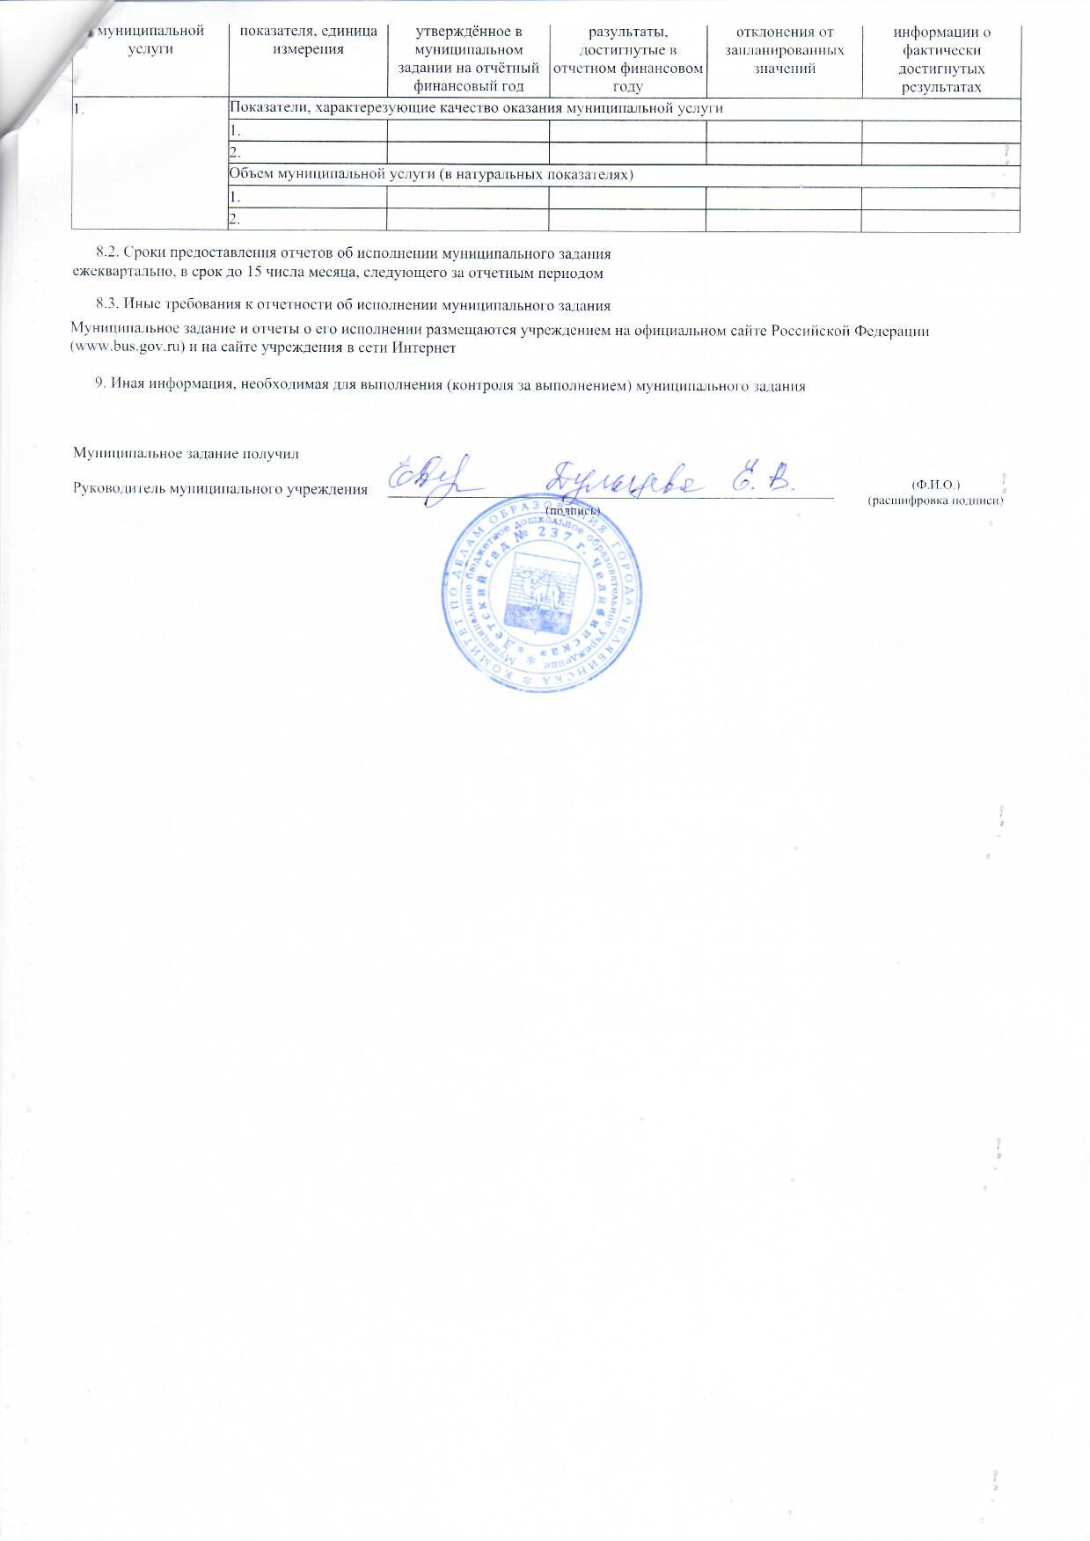
8.1. Форма отчёта об исполнении муниципального задания
Наименование муниципальной услуги |  |  |  | Наименование показателя, единица измерения |  |  |  |  |  |  | Значение, утверждённое в муниципальном задании на отчётный финансовый год |  |  |  |  |  |  |  | Фактические разультаты, достигнутые в отчетном финансовом году |  |  |  |  |  |  | Пояснение причин отклонения от запланированных значений |  |  |  |  |  | Источник(и) информации о фактически достигнутых результатах
1. |  |  |  | Показатели, характерезующие качество оказания муниципальной услуги
 |  |  |  | 1.
 |  |  |  | 2.
 |  |  |  | Объем муниципальной услуги (в натуральных показателях)
 |  |  |  | 1.
 |  |  |  | 2.

8.2. Сроки предоставления отчетов об исполнении муниципального задания
ежеквартально, в срок до 15 числа месяца, следующего за отчетным периодом

8.3. Иные требования к отчетности об исполнении муниципального задания

Муниципальное задание и отчеты о его исполнении размещаются учреждением на официальном сайте Российской Федерации (www.bus.gov.ru) и на сайте учреждения в сети Интернет

9. Иная информация, необходимая для выполнения (контроля за выполнением) муниципального задания

 | Муниципальное задание получил

 |  |  |  |  |  |  |  |  |  |  |  |  |  |  |  |  |  |  |  |  |  |  |  |  |  |  |  |  |  |  |  | (Ф.И.О.) (расшифровка подписи)
 | Руководитель муниципального учреждения

 |  |  |  |  |  |  |  |  |  |  |  |  |  |  |  |  |  | (подпись)

